Gráfico 2.1
Gráfico 2.1 Ingresos mensuales de remesas familiares | Volver al índice
 | Serie suavizada
43466
43497
43525 | 432.09666667
43556 | 458.86333333
43586 | 492.82666667
43617 | 482.80666667
43647 | 485.16666667
43678 | 473.49666667
43709 | 472.41333333
43739 | 471.78666667
43770 | 467.16666667
43800 | 498.07666667
43831 | 478.05666667
43862 | 474.76
43891 | 435.91666667
43922 | 390.43666667
43952 | 379.05333333
43983 | 403.28333333
44013 | 491.89
44044 | 540.19333333
44075 | 555.29333333
44105 | 562.72
44136 | 549.42666667
44166 | 582.15333333
44197 | 561.89333333
44228 | 557.28666667
44256 | 567.26
44287 | 610.03
44317 | 669.25333333
44348 | 649.29
44378 | 643.24666667
44409 | 620.38
44440 | 611.70666667
44470 | 622.47
44501 | 625.97
44531 | 677.45666667
44562 | 642.66666667
44593 | 625.15666667
44621 | 600.75333333
44652 | 630.45
44682 | 673.49666667

Fuente: elaboración propia con base en información del BCR (2022).

Gráfico 2.2.
Gráfico 2.2 Evolución en el número de cotizantes, número de patronos y masa salarial reportada al ISSS por parte del sector privado en el período 2003-2021. Índice base 2003

 | Patronos | Cotizantes | Masa salarial
2003 | 1 | 1 | 1
2004 | 1.0525202392 | 1.0183601563 | 1.0308462359
2005 | 1.1123225255 | 1.0736591488 | 1.1281306108
2006 | 1.19612709 | 1.1311392163 | 1.2684642154
2007 | 1.2366461901 | 1.1949377415 | 1.4029644086
2008 | 1.2742361987 | 1.1849272732 | 1.4531942462
2009 | 1.282413246 | 1.1266313838 | 1.4095957278
2010 | 1.2849762011 | 1.1803237065 | 1.5232429322
2011 | 1.2025955006 | 1.2041844174 | 1.568534838
2012 | 1.2672389244 | 1.2373812948 | 1.642012038
2013 | 1.3160571173 | 1.311745963 | 1.7821807255
2014 | 1.3053984785 | 1.3236107614 | 1.7929542779
2015 | 1.2140270941 | 1.3317460879 | 2.1269516916
2016 | 1.264269151 | 1.3644205895 | 2.1545801722
2017 | 1.2486066474 | 1.373721376 | 2.3201948942
2018 | 1.2243602783 | 1.3946580312 | 2.3943899949
2019 | 1.2505593751 | 1.4114344106 | 2.4482644525
2020 | 1.2327407347 | 1.3473840628 | 2.3315296905
2021 | 1.3222814369 | 1.4754951644 | 2.8386023408
 | Volver al índice

Fuente: elaboración propia con base en información reportada por el ISSS (varios años).

Gráfico 2.3.
Gráfico 2.2 . Proporción de empleo generado por las ramas económicas que mayor proporción de empleos generan en el sector privado. 2017-2021 | Volver al índice

 | Industrias manufactureras,Explotación de minas y canteras y Otras actividades Industriales | Comercio,restaurantes y hoteles,Transporte,almacen.,Activ de Alojamiento y Servicios de Comida | Actividades Profesionales, Cientificas, Técnicas y de Servicios Admon. de Apoyo | Servicios
2017 | 0.28536517026 | 0.29212872021 | 0.17387148056 | 0.10358989573
2018 | 0.28484622512 | 0.29157441219 | 0.17993653121 | 0.1026577374
2019 | 0.27488154161 | 0.29309850513 | 0.1831297112 | 0.10319869746
2020 | 0.27062857792 | 0.29457467236 | 0.18543621765 | 0.10317594764
2021 | 0.26913437578 | 0.29859834658 | 0.19690248358 | 0.095790164912

Fuente: elaboración propia con base en información reportada por el ISSS (varios años).

Gráfico 2.4.
Gráfico 2.4 Número de cotizantes en ramas económicas en las que cada patrono tiene, en promedio, 10 o menos cotizantes y proporción respecto al total del sector privado. Diciembre de cada año

Gráfico 4
 | Cotizantes | Proporción respecto al total del sector privado
2003 | 53559 | 0.11146583642
2004 | 58452 | 0.11945581512
2005 | 63591 | 0.12326464944
2006 | 62341 | 0.11470095251
2007 | 65144 | 0.11345887238
2008 | 72900 | 0.12803984867
2009 | 91181 | 0.16843480012
2010 | 89195 | 0.15727101855
2011 | 62333 | 0.10772942602
2012 | 69257 | 0.11648485093
2013 | 72300 | 0.11470910216
2014 | 70861 | 0.11141824334
2015 | 67937 | 0.10616815127
2016 | 68723 | 0.10482458816
2017 | 71037 | 0.10762056694
2018 | 64378 | 0.096068070476
2019 | 69420 | 0.10236069538
2020 | 70623 | 0.10908475875
2021 | 70747 | 0.099788284711
 | Volver al índice

Fuente: elaboración propia con base en información reportada por el ISSS (varios años).

Gráfico 2.5
Gráfico 2.5 Salario nominal promedio (Wme) en el Sector privado total y en las ramas del sector privado en las que cada patrono tiene, en promedio, 10 o menos cotizantes. Mes de diciembre de cada año. Período 2003-2021

 | Wme Spriv total | Wme Microemp
2003 | 338.75782748 | 337.05310785
2004 | 342.91132582 | 343.85619192
2005 | 355.94450553 | 339.92193329
2006 | 379.88443477 | 346.59431867
2007 | 397.73216508 | 361.01796343
2008 | 415.45243904 | 391.33966722
2009 | 423.84012486 | 371.74532052
2010 | 437.17707574 | 375.24880666
2011 | 441.2558794 | 342.03695779
2012 | 449.53356983 | 346.58408695
2013 | 460.24740137 | 362.38956556
2014 | 458.87908566 | 365.25500275
2015 | 541.03521741 | 396.15788584
2016 | 534.93834956 | 412.43598984
2017 | 572.15691291 | 446.97259048
2018 | 581.58941811 | 443.42156824
2019 | 587.60700518 | 454.79621031
2020 | 586.19064487 | 447.37174136
2021 | 651.71258115 | 502.35861846
 | Volver al índice

Fuente: elaboración propia con base en información reportada por el ISSS (varios años).

Gráfico 2.6.
Gráfico 2.6 Cantidad de Canasta Ampliadas (para un hogar de 4 integrantes) que son asequibles con un salario promedio mensual (Wme) del sector privado total y salario promedio de ramas del sector privado con 10 o menos cotizantes por patrono

 | CA por Wme Sprivado total | CA por Wme microemp.
2003 | 1.3247216779 | 1.3180553256
2004 | 1.3031021312 | 1.3066927301
2005 | 1.2775267588 | 1.2200198596
2006 | 1.3267827423 | 1.210513826
2007 | 1.2931435611 | 1.1737749567
2008 | 1.1588308249 | 1.0915725286
2009 | 1.1952626194 | 1.0483511577
2010 | 1.2112181408 | 1.0396431724
2011 | 1.1241901592 | 0.87140953808
2012 | 1.2004207697 | 0.92550760241
2013 | 1.2300817869 | 0.96854170825
2014 | 1.1582590885 | 0.92194205349
2015 | 1.2558849058 | 0.91958655022
2016 | 1.247204191 | 0.96159098609
2017 | 1.3476467706 | 1.0527901604
2018 | 1.3614940612 | 1.0380447322
2019 | 1.3697132988 | 1.0601310264
2020 | 1.3490222651 | 1.0295531755
2021 | 1.4839304639 | 1.1438558642
 | Volver al índice

Gráfico 2.7
Gráfico 2.7. Composición de sindicatos activos en El Salvador de acuerdo con el sexo de las personas afiliadas y al año de constitución del sindicato | Volver al índice

 | Hombres | Mujeres
1950-1989 | 82% | 18%
1992-2000 | 63% | 37%
2001-2020 | 64% | 36%
1950-2020 | 74% | 26%

Fuente: elaboración propia con base en Ministerio de Trabajo y Previsión Social (2021).

Gráfico 4.2
Gráfico 4.2 Contribución del Sector Agrícola al PIB, expresado en porcentajes. El Salvador, 2010-2020 | Volver al índice

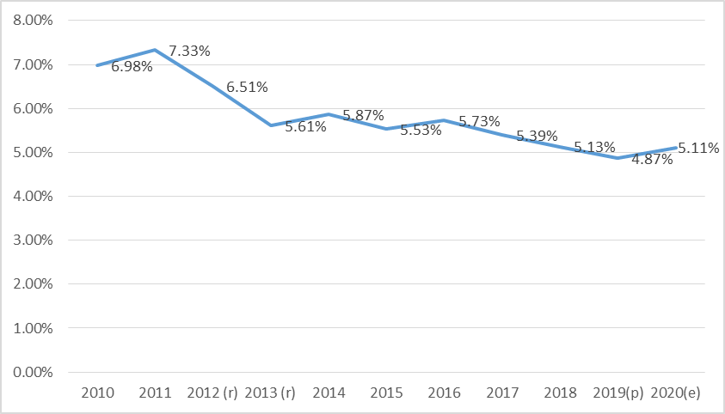

Fuente: Elaboración propia con base en datos del BCR

Gráfico 4.3
Gráfico 4.3 PEA rural por sexo, El Salvador, 2010-2020 | Volver al índice

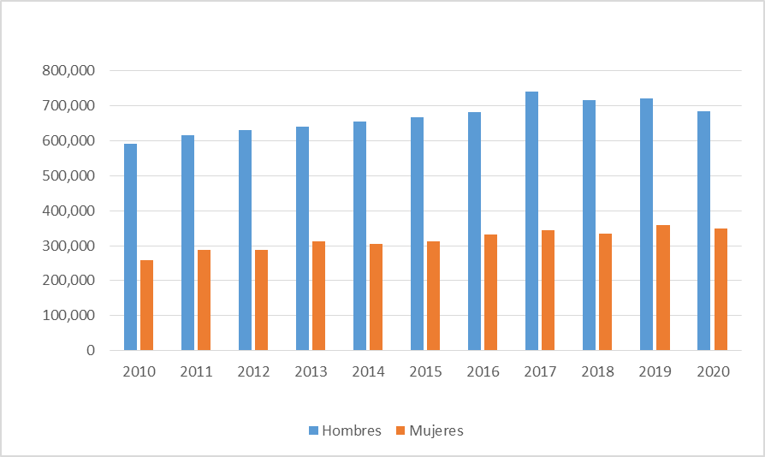

Fuente: Elaboración propia con base en datos de EHPM

Gráfico 4.4
Gráfico 4.4 PEI rural por sexo por causa reportada, El Salvador, 2020 | Volver al índice

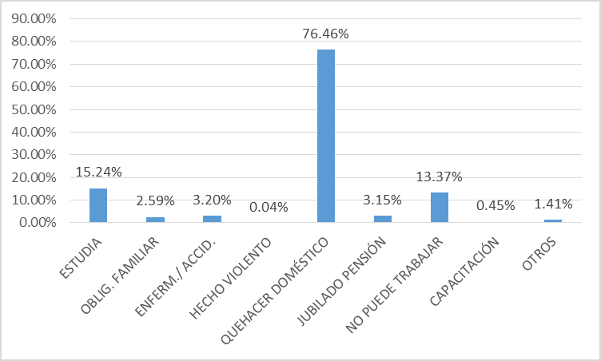

Fuente: Elaboración propia con base en datos de EHPM

Gráfico 4.5
Gráfico 4.5 Salarios rurales promedios mensuales por sexo según año de estudio 2020 | Volver al índice

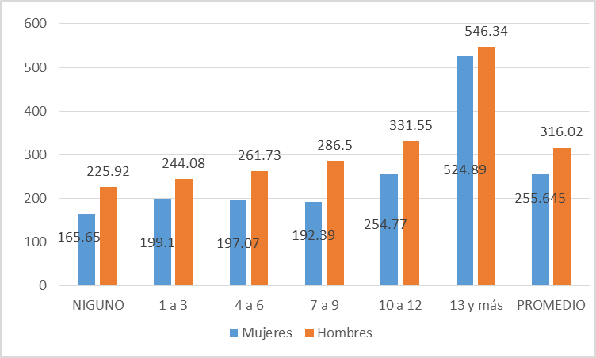

Fuente: Elaboración propia con base en datos de EHPM

Gráfico 5.1
Gráfico 5.1 Matrícula por nivel educativo a nivel nacional | Volver al índice
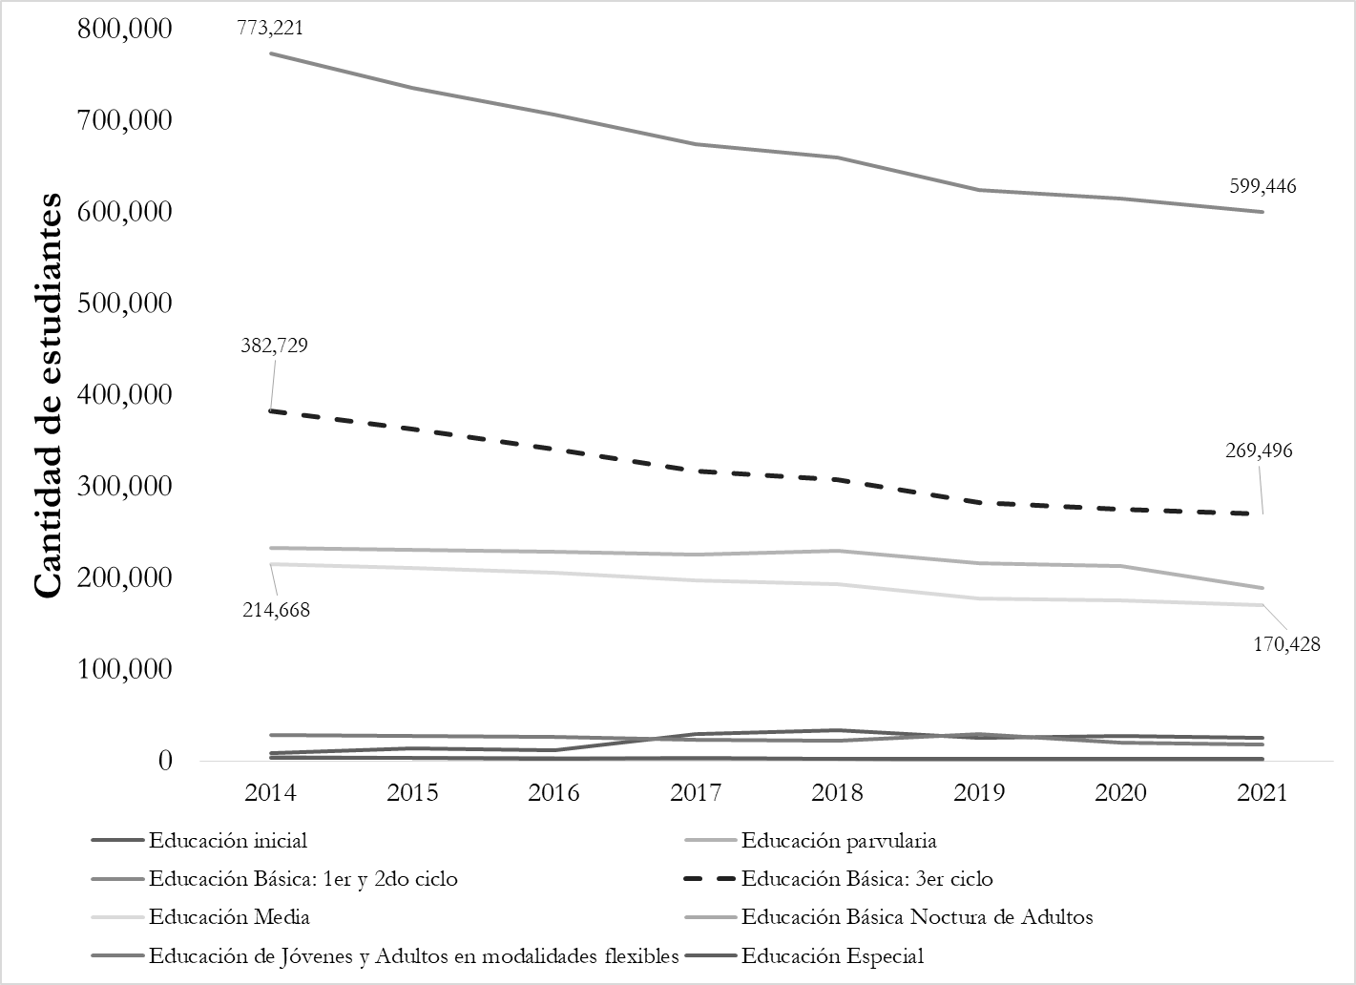

Fuente: elaboración propia con base en Ministerio de Educación, MINED (2021).

Gráfico 5.2
Gráfico 5.2 Escolaridad promedio según sexo, área geográfica y grupo etario (2014- 2020) | Volver al índice
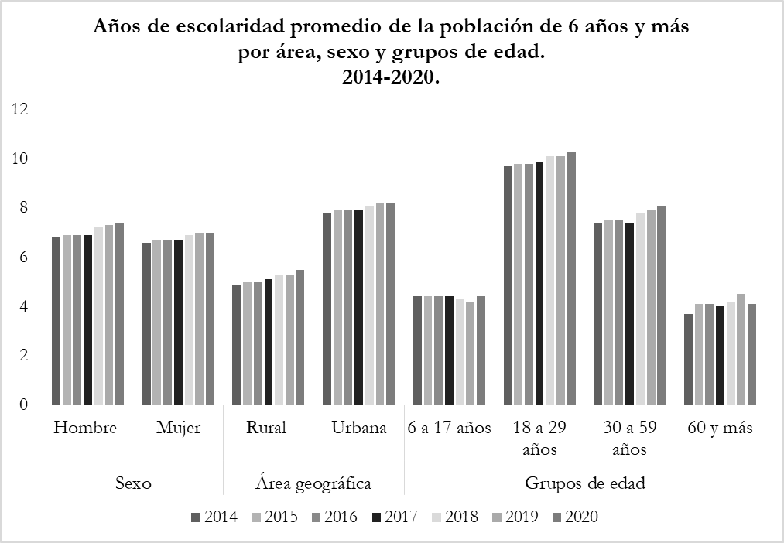

Fuente: elaboración propia con base en Ministerio de Educación, MINED (2021).

Gráfico 5.3
Gráfico 5.3. Evolución de conexión a internet residencial en porcentaje | Volver al índice

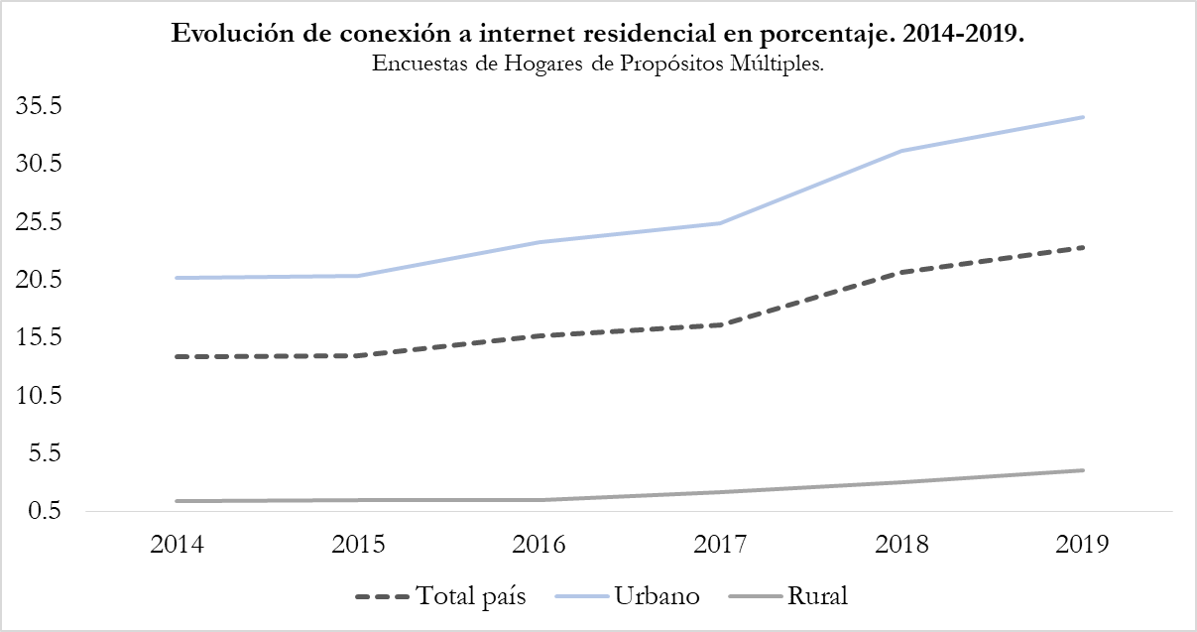

Fuente: elaboración propia con base en Ministerio de Educación, MINED (2021).

Gráfico 5.4
Gráfico 5.4 Motivos de deserción escolar en población de 16 a 18 años por sexo. Por años | Volver al índice

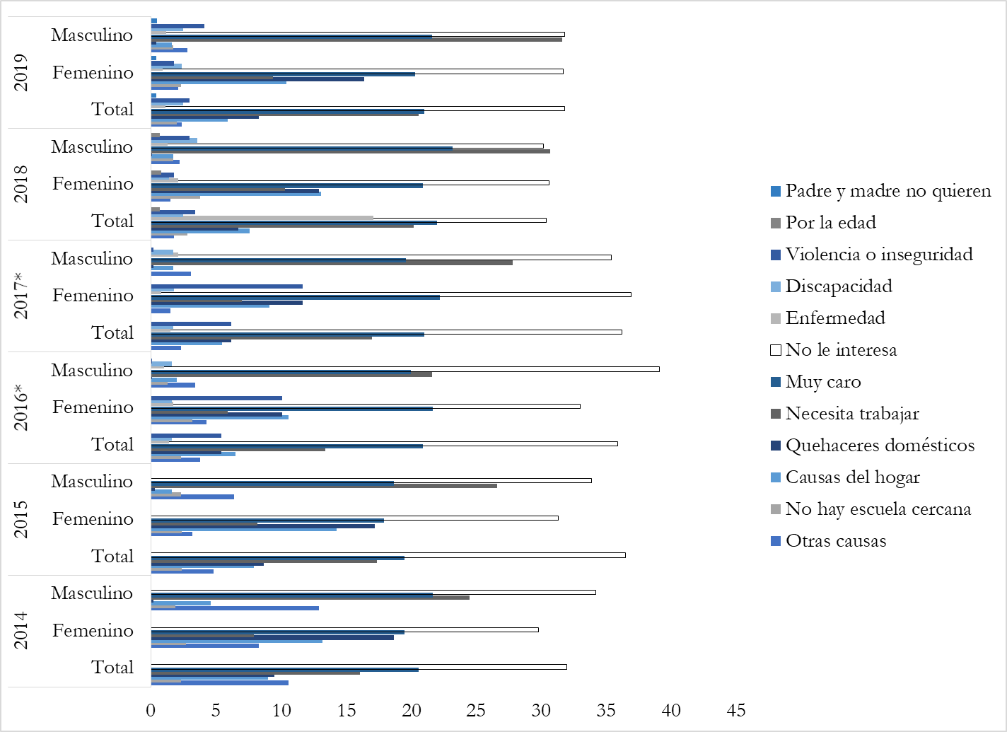

Fuente: elaboración propia con base en Ministerio de Educación, MINED (2021).

